Ej 1
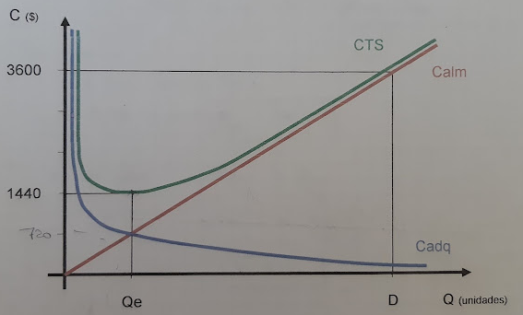

Calculo Qe
3600 |  | 600
720 |  | 120

calculo n
n=D/q | 5

calculo k
Costo orden: kn | 144

Ej 4
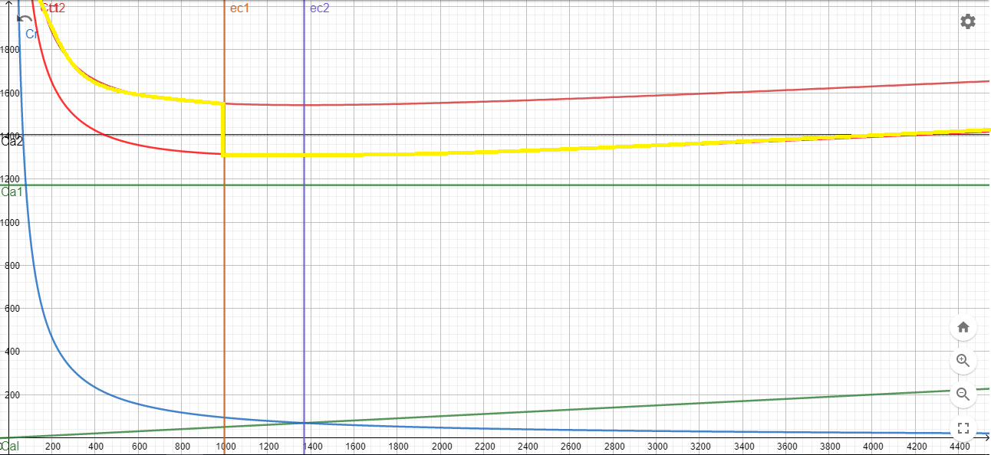
D | 937.5 | kg/dia | 937.5
C1 | 0.1 | $/kg
k | 100
b
1-999kg |  |  | 15
1000 o + | $12.50

qo | 1369.31 |  | 999.00

n | 0.68465319688 |  | 0.93843843844

CTE | $11,855.68 |  | $14,206.29
 | $4,327,323.43 |  | $5,185,297.25

Ej 5
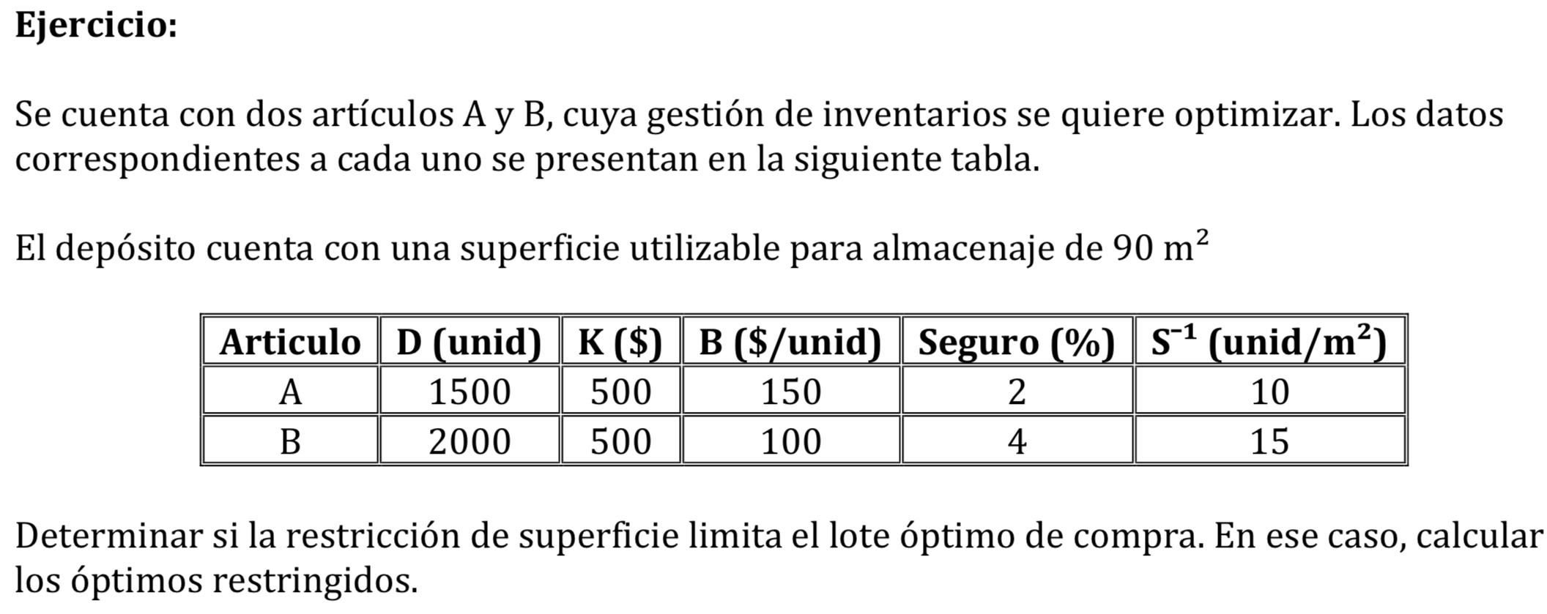

 |  |  |  | QA | QB
Supongamos λ=0 |  |  |  | 707.11 | 707.11

 |  |  |  | 117.85

Superficie disponible = 90 m2

λ | QA | QB | S.total
0 | 707.11 | 707.11 | 117.85
10 | 1224.74 | 866.03 | 180.21
-10 | 547.72 | 612.37 | 95.60
-11 | 537.09 | 604.86 | 94.03
-12 | 527.05 | 597.61 | 92.55
-13 | 517.55 | 590.62 | 91.13
-14 | 508.55 | 583.87 | 89.78

Ej 9
Westside auto adquiere directamente de su proveedor un componente que se utiliza en la manufactura de alternadores para automóviles. La operación de producción de alternadores de Westside, que funciona a tasa constante, requerirá de 900 componente mensuales. Suponga que los costos de pedir es de $25 por pedido, el costo unitario es de $3 por componente, y los costos anuales de posesión son del 20% del valor del inventario. Westside tiene 250 dias laborables por año. Responda a las siguientes preguntas de política de inventarios: a - Cual es el EOQ de éste componente? b - cuantos pedidos se haran en el año? c - Cual es el tiempo del ciclo? d - Cuales son los costos anuales totales, de almacenamiento y de pedido asociados con su EOQ recomendado? e - Cual es el punto de pedido si el plazo de entrega es de 5 dias? f - Si aumenta la produccion de alternadores y ahora se necesitan 1200 componentes mensuales, cual sera el EOQ y costos anuales para este nuevo escenario?

 |  | por mes | 900 u/mes
 |  | D (año) | 10800 u/año
 |  | k | 25 $/pedido
 |  | b | 3 $/u
 |  | i | 20 %/año
 |  | dias laborales al año | 250 dias

 |  | C1 | 0.6 $/u/año
 |  | T | 1 año
 |  | tP | 5 dias

 | a) | Q0 = | 2 × k × D |  | Q0 = | 948.7 unidades
 |  |  | C1 × T

 |  |  |  |  | Q0 = | 949 unidades

 | b) | n = | D |  | n = | 11.38 pedidos
 |  |  | Q0

 |  |  |  |  | n = | 12 pedidos

 | c) | tiempo de ciclo = | 250 dias |  | t0 = | 20.83 dias
 |  |  | n

 |  |  |  |  | t0 = | 20 dias

 | d) | CTE = Cadq + Crep + Calm

 |  | CTE = b×Q0×n + k×n + ½×C1×Q0×T

 |  | Cadq |  | = | 34164.00 $/año
 |  | Crep |  | = | 300.00 $/año
 |  | Calm |  | = | 284.70 $/año

 |  | CET |  | = | 34748.70 $/año

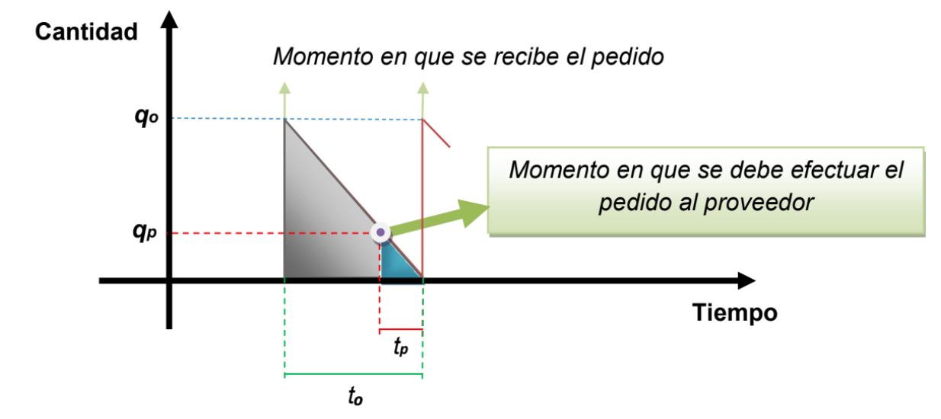
 | e)

 |  |  | Q0 | = | QP
 |  |  | t0 |  | tP

 |  | QP = | Q0×tP
 |  |  | t0

 |  | QP = | 237.3 unidades

 |  | QP = | 237 unidades

